PLANTILLA GRÁFICO
PEHUENCHES
COPIAR Y PEGAR DATOS DE CADA DEPTO
 |  |  |  | FÓRMULAS, NO TOCAR
 | total | mujeres | varones | varones | mujeres
Total | 6305 | 3196 | 3109 | 3.6 | 3.6
0-4 | 450 | 226 | 224 | 5.0 | 4.8
5 a 9 | 619 | 303 | 316 | 4.8 | 5.0
10 a 14 | 616 | 316 | 300 | 4.1 | 4.7
15-19 | 553 | 297 | 256 | 3.4 | 3.4
20-24 | 430 | 213 | 217 | 3.9 | 4.3
25-29 | 522 | 273 | 249 | 4.2 | 4.9
30-34 | 573 | 308 | 265 | 4.4 | 4.1
35-39 | 536 | 259 | 277 | 3.8 | 3.7
40-44 | 471 | 232 | 239 | 3.2 | 3.0
45-49 | 390 | 189 | 201 | 2.5 | 2.5
50-54 | 314 | 155 | 159 | 1.8 | 2.0
55-59 | 235 | 123 | 112 | 1.6 | 1.4
60-64 | 185 | 87 | 98 | 1.3 | 1.3
65-69 | 165 | 80 | 85 | 0.6 | 0.9
70-74 | 98 | 58 | 40 | 0.6 | 0.5
75-79 | 67 | 32 | 35 | 0.3 | 0.3
80-84 | 37 | 18 | 19 | 0.3 | 0.4
85-89 | 44 | 27 | 17 | 0.0 | 0.0
90-94 |  |  |  | 0.0 | 0.0
95-99 |  |  |  | 0.0 | 0.0
100 y más |  |  |  | 0.0 | 0.0

PIRÁMIDES
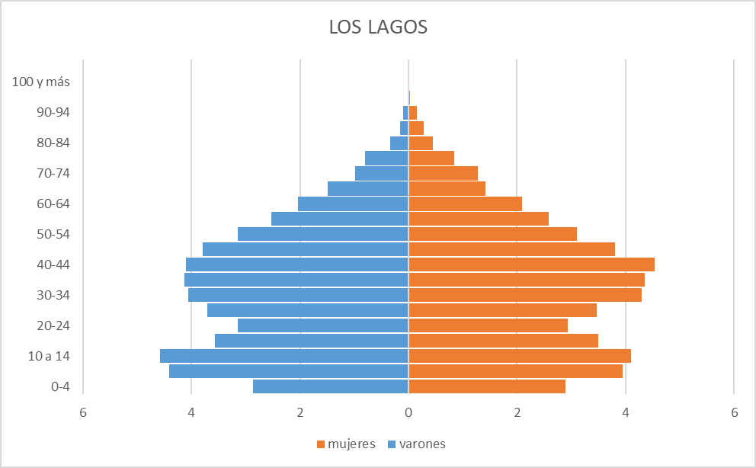
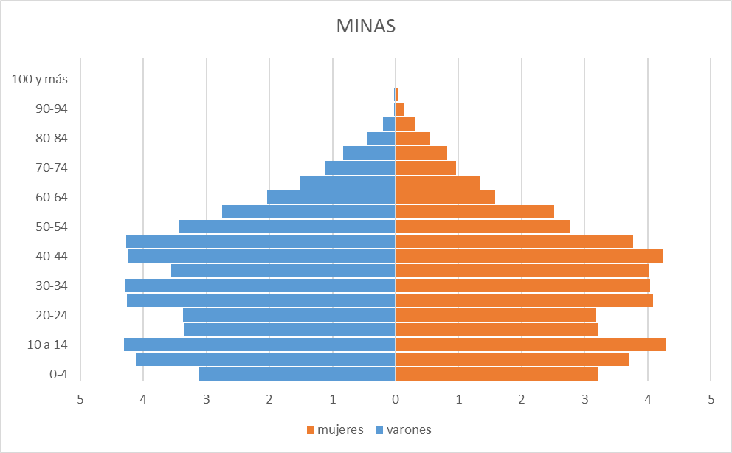

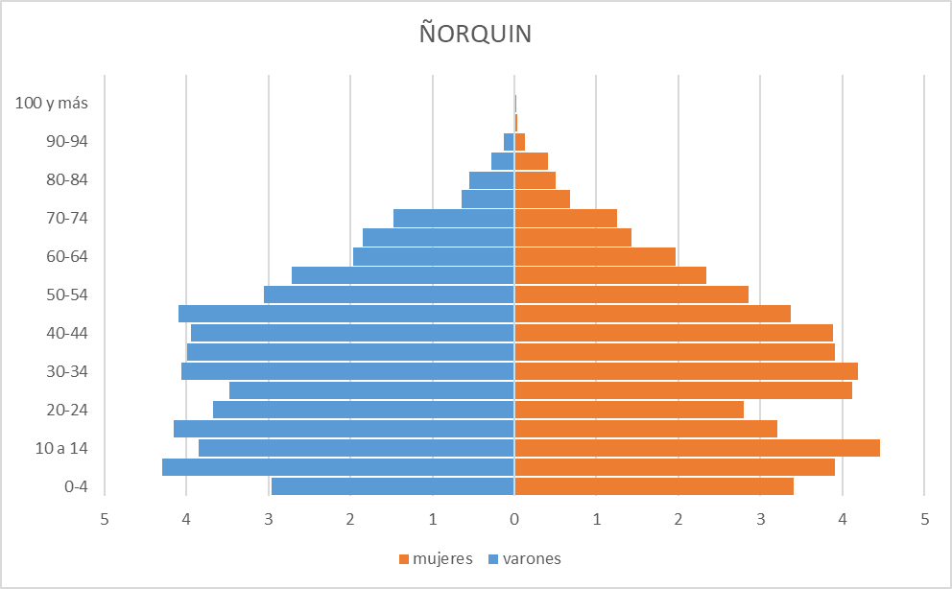
PEHUENCHES
 | varones | mujeres
0-4 | 3.6 | 3.6
5 a 9 | 5.0 | 4.8
10 a 14 | 4.8 | 5.0
15-19 | 4.1 | 4.7
20-24 | 3.4 | 3.4
25-29 | 3.9 | 4.3
30-34 | 4.2 | 4.9
35-39 | 4.4 | 4.1
40-44 | 3.8 | 3.7
45-49 | 3.2 | 3.0
50-54 | 2.5 | 2.5
55-59 | 1.8 | 2.0
60-64 | 1.6 | 1.4
65-69 | 1.3 | 1.3
70-74 | 0.6 | 0.9
75-79 | 0.6 | 0.5
80-84 | 0.3 | 0.3
85-89 | 0.3 | 0.4
90-94 | 0.0 | 0.0
95-99 | 0.0 | 0.0
100 y más | 0.0 | 0.0
 | 0.0 | 0.0

